１３）工事進捗報告書
工 事 進 捗 状 況 報 告 書

第○回 | （ | 2022-01-01 |  |  |  |  | 現在）
 | （ | 2022-01-01 |  |  |  |  | 報告）
施設名 | ○○○病院 |  |  |  |  |  |  |  | 工 事 名 |  | ○○○工事
契約金額 | 金 0 円 |  |  |  |  |  |  |  | 受注者 |  | ○○○建設株式会社
 | (内消費税 |  |  | 金 0 円）
工 期 | 着工 |  | 2022-01-01 |  |  |  |  | 完成 |  | 2022-01-01 |  |  |  | （変更 | 2022-01-01
 | 部分完成 |  | 2022-01-01 |  |  |  |  | 完成まであと |  |  |  | 0日 |  | （予定工程との差 |  |  | 0日）
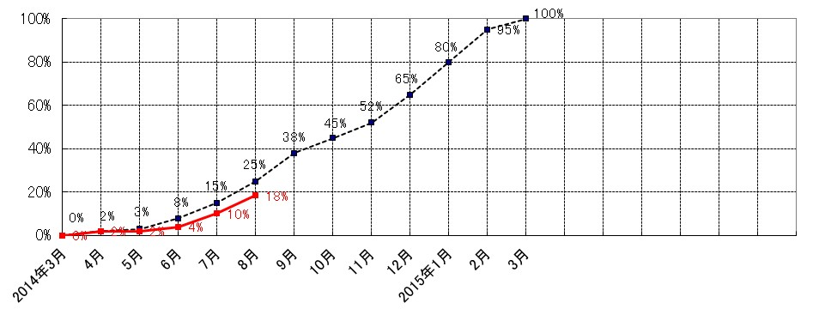

工事出来高報告

工事区分及び規模 |  |  | 工事 |  | 前回迄 | 今回の |  | 合 計 |  | 全 体 | 今 期 間 の 作 業 内 容
 |  |  | 比率 |  | 出来高 | 出来高 |  | 出来高 |  | 出来高
仮設工事 |  |  | 2.0% |  | 80.0% | 0.0% |  | 80.0% |  | 1.6%
外来管理棟 |  | 全体 | 45.0% |  | 14.0% | 7.0% |  | 21.0% |  | 9.4%
RC2F |  | 躯体 | 70.0% |  | 20.0% | 10.0% |  | 30.0% |  |  | １階立上がり配筋
2,000㎡ |  | 仕上 | 30.0% |  | 0.0% | 0.0% |  | 0.0%
検査棟 |  | 全体 | 20.0% |  | 14.0% | 6.3% |  | 20.3% |  | 4.0%
RC2F |  | 躯体 | 70.0% |  | 20.0% | 9.0% |  | 29.0% |  |  | １階立上がり配筋
1,000㎡ |  | 仕上 | 30.0% |  | 0.0% | 0.0% |  | 0.0%
手術棟 RC2F 1,000㎡ |  | 改修 | 25.0% |  | 12.0% | 3.0% |  | 15.0% |  | 3.7% | 手術室内装撤去
保育所 S1F 250㎡ |  | 新築 | 5.0% |  | 0.0% | 0.0% |  | 0.0% |  | 0.0%
外構 |  |  | 3.0% |  | 0.0% | 0.0% |  | 0.0% |  | 0.0%

合 計 |  |  | 100.0% |  |  |  |  |  |  | 18.7%
完成・既済部分検査の状況 |  |  |  |  |  |  |  |  |  |  |  |  | 主協力業者
検査、支払い |  | 検査年月日 |  | 検査職員 |  | 出来高％ |  |  | 支払金額 |  |  |  | ・○○設備工事 |  |  | ㈱○○○○
既済部分検査（第○回） |  | Ｒ0.0.0 |  |  |  |  |  |  | 0 円 |  |  |  |  |  |  | ○○○○㈱
 |  | Ｒ0.0.0 |  |  |  |  |  |  |  |  |  |  |  |  |  | (有)○○○○
 |  | Ｒ0.0.0
 |  | Ｒ0.0.0
部分完成検査 |  | Ｒ0.0.0
完 成 検 査 |  | Ｒ0.0.0 |  |  |  |  |  |  |  |  |  |  | 現場代理人 |  | ○○ ○ ○ |  |  | 印

